充填機器 (記入例)
【写真提出用台紙】
令和4年度 第２次補正小売価格低減に資する配送合理化 充填機器報告書

申請者名
事業所名
事業所所在地
添付書類 | 変更許可証・完成検査証・充填日誌
充填機器① 施工前 |  | 充填機器① 施工後

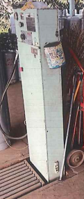
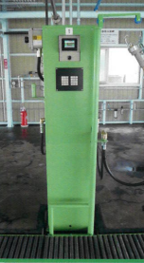

拡大
令和４年度 第２次補正 配送合理化補助金

充填機器② 施工前 |  | 充填機器② 施工後

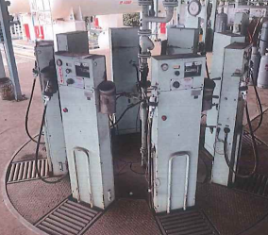
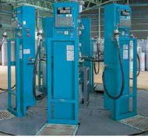

拡大
令和４年度 第２次補正 配送合理化補助金

【写真提出用台紙】
令和4年度 第２次補正小売価格低減に資する配送合理化 充填機器報告書

申請者名 | 0
事業所名 | 0
事業所所在地 | 0
添付書類 | 変更許可証・完成検査証・充填日誌
その他設備 変更前写真 |  | その他設備 変更後写真

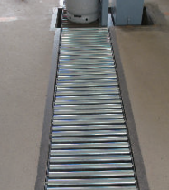

システム導入前 |  | システム導入後

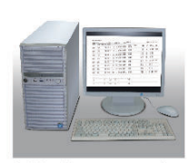

 | なし

拡大
令和４年度 第２次補正 配送合理化補助金

